关系图
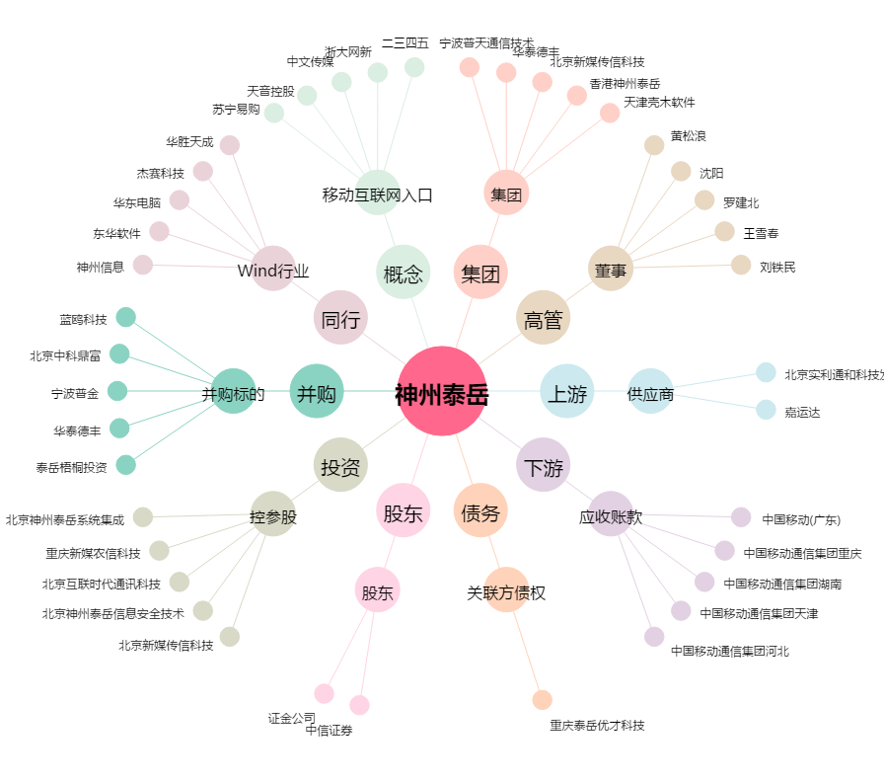
神州泰岳[300002.SZ] - 关系概览图

